tableau du rapport
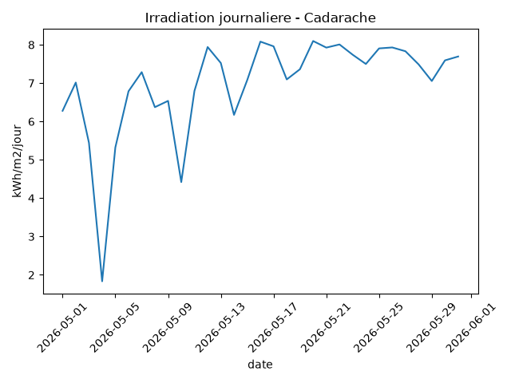
date | irr_moy | irr_sum | temp_moy | irr_kwh
2026-05-01 | 261.58333333 | 6278 | 15.933333333 | 6.278
2026-05-02 | 292.29166667 | 7015 | 14.895833333 | 7.015
2026-05-03 | 226.79166667 | 5443 | 15.395833333 | 5.443
2026-05-04 | 76.375 | 1833 | 12.983333333 | 1.833
2026-05-05 | 221.75 | 5322 | 14.35 | 5.322
2026-05-06 | 282.83333333 | 6788 | 13.391666667 | 6.788
2026-05-07 | 303.58333333 | 7286 | 13.625 | 7.286
2026-05-08 | 265.54166667 | 6373 | 14.316666667 | 6.373
2026-05-09 | 272.375 | 6537 | 15.120833333 | 6.537
2026-05-10 | 184.16666667 | 4420 | 15.166666667 | 4.42
2026-05-11 | 283.20833333 | 6797 | 15.2625 | 6.797
2026-05-12 | 330.875 | 7941 | 13.754166667 | 7.941
2026-05-13 | 313.5 | 7524 | 13.0125 | 7.524
2026-05-14 | 257.16666667 | 6172 | 11.866666667 | 6.172
2026-05-15 | 294.875 | 7077 | 10.429166667 | 7.077
2026-05-16 | 336.75 | 8082 | 11.304166667 | 8.082
2026-05-17 | 331.625 | 7959 | 13.225 | 7.959
2026-05-18 | 295.66666667 | 7096 | 14.204166667 | 7.096
2026-05-19 | 306.75 | 7362 | 14.6125 | 7.362
2026-05-20 | 337.41666667 | 8098 | 18.033333333 | 8.098
2026-05-21 | 330.25 | 7926 | 18.725 | 7.926
2026-05-22 | 333.66666667 | 8008 | 19.754166667 | 8.008
2026-05-23 | 322.5 | 7740 | 20.4625 | 7.74
2026-05-24 | 312.45833333 | 7499 | 21.791666667 | 7.499
2026-05-25 | 329.375 | 7905 | 22.433333333 | 7.905
2026-05-26 | 330.41666667 | 7930 | 22.933333333 | 7.93
2026-05-27 | 326.29166667 | 7831 | 22.445833333 | 7.831
2026-05-28 | 312 | 7488 | 23.220833333 | 7.488
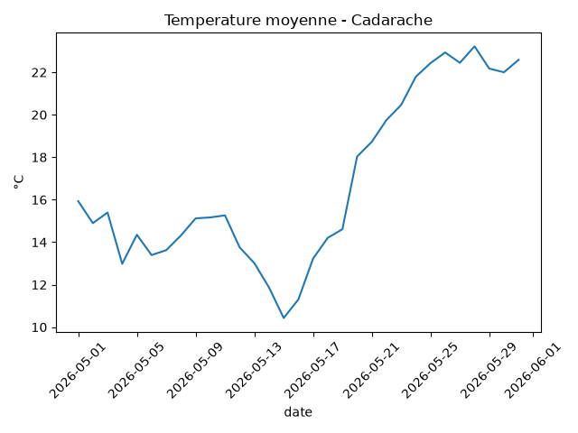
2026-05-29 | 293.95833333 | 7055 | 22.175 | 7.055
2026-05-30 | 316.375 | 7593 | 22 | 7.593
2026-05-31 | 320.58333333 | 7694 | 22.5875 | 7.694

